Завдання 3
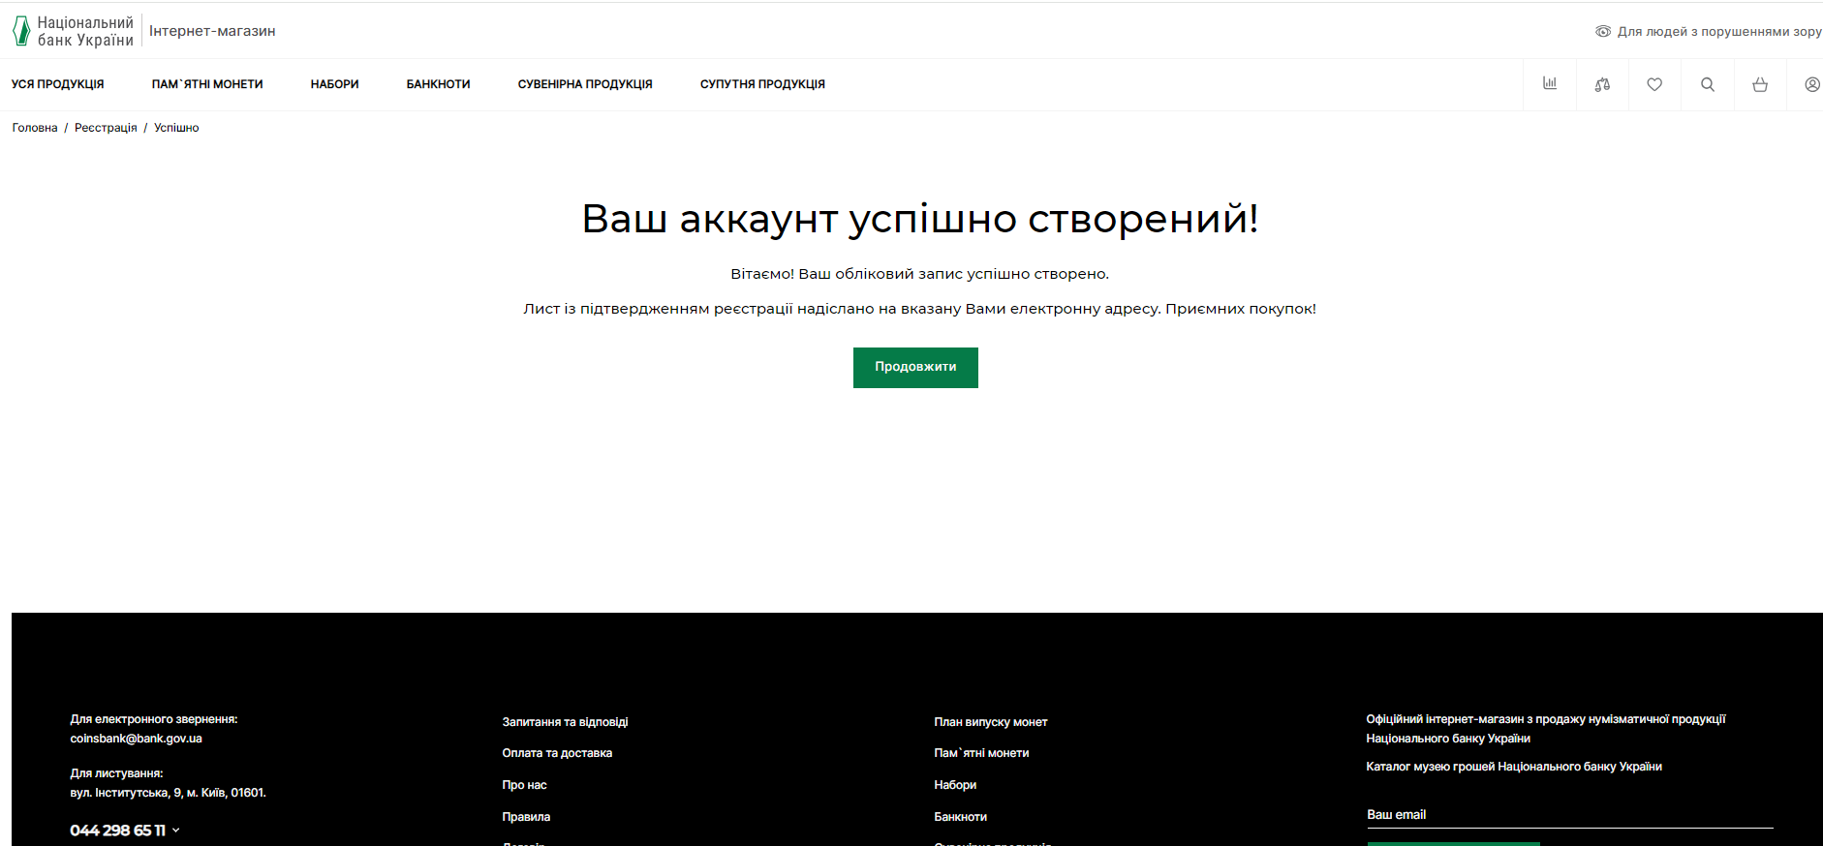
 | Priority | 1 - Critical; 2- High; 3 - Hormal; 4 - Low

id | Summary | Preconditions | Test Data | Steps | Expected Result | Priority
001 | Реєстрація нового користувача в особистому кабінеті | Доступ до сайту https://coins.bank.gov.ua/ в браузері Chrome |  | 1.Перехід на сайт https://coins.bank.gov.ua/ | 1. Сторінка сайту існує та є доступною. Доступна іконка особистого кабінету | 1
 |  |  |  | 2. Перехід на іконку особистого кабінету | 2. Перехід на форму входу в особистий кабінет з активними кнопками Реєстрація та Увійти
 |  |  |  | 3. Натиснення кнопки "Реєстрація" | 3. Перехід на форму реєстрації користувача
 |  |  | Прізвище Дем'яненко, Ім'я Алла, по батькові Леонідівна, email alyant@ukr.net, код верифікації (надійде на вказаний емейл), телефон +380994561095, пароль 53!ІрЗ999 | 4. Введення даних для реєстрації у вказаному форматі та надання запитуваних згод | 4. Кнопка "Зареєструватись" змінює колір на зелений та стає активною
 |  |  |  | 5. Натиснення кнопки "Зареєструватись" | 5. Отримання повідомлення про успішну реєстрацію та перехід на головну сторінку сайту
002 | Недоступність реєстрації нового користувача в особистому кабінеті на сайті при введенні некоректних даних адреси електронної пошти | Доступ до сайту https://coins.bank.gov.ua/ в браузері Chrome |  | 1.Перехід на сайт https://coins.bank.gov.ua/ | 1. Сторінка сайту існує та є доступною. Доступна іконка особистого кабінету | 1
 |  |  |  | 2. Перехід на іконку особистого кабінету | 2. Перехід на форму входу в особистий кабінет з активними кнопками Реєстрація та Увійти
 |  |  |  | 3. Натиснення кнопки "Реєстрація" | 3. Перехід на форму реєстрації користувача
 |  |  | Прізвище Дем'яненко, Ім'я Алла, по батькові Леонідівна, email alyant.ukr.net, код верифікації (надійне на вказаний емейл), телефон +380994561095, пароль 53!ІрЗ999 | 4. Введення даних для реєстрації у вказаному форматі та надання запитуваних згод | 4. Кнопка "Зареєструватись" не змінює колір та є неактивною. Під полем введення емейлу виводиться повідомлення про помилку наступного тексту "Має містити від 6 символів. Невірний формат електронної пошти"
 |  |  |  | 5. Натиснення кнопки "Зареєструватись" | 5. Не доступна до переходу на неї
003 | Вхід зареєстрованого користувача в особистий кабінет з використанням коректних даних | Доступ до сайту https://coins.bank.gov.ua/ в браузері Chrome |  | 1. Перехід на сайт https://coins.bank.gov.ua/ | 1. Сторінка сайту існує та є доступною | 1
 |  |  |  | 2. Перехід на іконку особистого кабінету | 2. Перехід на форму входу в особистий кабінет з активними кнопками Реєстрація та Увійти
 |  |  | Логін alyant@ukr.net, пароль 53!ІрЗ999 | 3. Введення логіну (електронна пошта) та паролю | 3. Активні кнопки Реєстрація та Увійти.
 |  |  |  | 4. Натиснення кнопки "Реєстрація" | 4. Відкриття форми реєстрації нового користувача
 |  |  |  | 5. Натиснення кнопки "Увійти" | 5. Відкриття сторінки з історією замовлень, відображення інформації щодо авторизованого користувача в іконці особистого кабінету
004 | Вхід зареєстрованого користувача в особистий кабінет із вказанням неправильного пароля | Доступ до сайту https://coins.bank.gov.ua/ в браузері Chrome |  | 1. Перехід на сайт https://coins.bank.gov.ua/ | 1. Сторінка сайту існує та є доступною | 1
 |  |  |  | 2. Перехід на іконку особистого кабінету | 2. Перехід на форму входу в особистий кабінет з активними кнопками Реєстрація та Увійти
 |  |  | Логін alyant@ukr.net, пароль 53!ІрЗ99 | 3. Введення логіну (електронна пошта) та паролю | 3. Активні кнопки Реєстрація та Увійти.
 |  |  |  | 4. Натиснення кнопки "Реєстрація" | 4. Відкриття форми реєстрації нового користувача
 |  |  |  | 5. Натиснення кнопки "Увійти" | 5. Виведення повідомлення про помилку Invalid password
005 | Відновлення паролю | Доступ до сайту https://coins.bank.gov.ua/ в браузері Chrome |  | 1. Перехід на сайт https://coins.bank.gov.ua/ | 1. Сторінка сайту існує та є доступною | 1
 |  |  |  | 2. Перехід на іконку особистого кабінету | 2. Перехід на форму входу в особистий кабінет з активними кнопками Реєстрація та Увійти
 |  |  |  | 4. Перехід на посилання "Забули пароль" | 4. Відкриття форми відновлення паролю з доступними кнопками "Назад" та "Продовжити"
 |  |  | Логін alyant@ukr.net | 5. Введення емейлу, з якого була виконана реєстрація користувача | 5. Перехід на екран форми входу в особистий кабінет та виведення повідомлення про надсилання нового паролю на електронну пошту
006 | Відновлення паролю з використанням емейлу, який не використовувався при реєстрації | Доступ до сайту https://coins.bank.gov.ua/ в браузері Chrome |  | 1. Перехід на сайт https://coins.bank.gov.ua/ | 1. Сторінка сайту існує та є доступною | 1
 |  |  |  | 2. Перехід на іконку особистого кабінету | 2. Перехід на форму входу в особистий кабінет з активними кнопками Реєстрація та Увійти
 |  |  |  | 4. Перехід на посилання "Забули пароль" | 4. Відкриття форми відновлення паролю з доступними кнопками "Назад" та "Продовжити"
 |  |  | Логін alyant@gmail.com | 5. Введення емейлу, з якого не була виконана реєстрація користувача | 5. Відсутній перехід з екрану форми відновлення паролю та отримання повідомлення про помилку Помилка: E-Mail адреса не відповідає вашому обліковому запису, спробуйте ще раз.
007 | Вхід зареєстрованого користувача в особистий кабінет з використанням відновленого паролю | Доступ до сайту https://coins.bank.gov.ua/ в браузері Chrome |  | 1. Перехід на сайт https://coins.bank.gov.ua/ | 1. Сторінка сайту існує та є доступною | 1
 |  |  |  | 2. Перехід на іконку особистого кабінету | 2. Перехід на форму входу в особистий кабінет з активними кнопками Реєстрація та Увійти
 |  |  | Логін alyant@ukr.net, пароль F4gITyeG | 3. Введення логіну (електронна пошта) та паролю | 3. Активні кнопки Реєстрація та Увійти.
 |  |  |  | 4. Натиснення кнопки "Реєстрація" | 4. Відкриття форми реєстрації нового користувача
 |  |  |  | 5. Натиснення кнопки "Увійти" | 5. Відкриття сторінки з історією замовлень, відображення інформації щодо авторизованого користувача в іконці особистого кабінету
008 | Вхід зареєстрованого користувача в особистий кабінет з використанням попередньо створеного паролю після того, як відбулась успішно процедура зміни паролю на новий | Доступ до сайту https://coins.bank.gov.ua/ в браузері Chrome |  | 1. Перехід на сайт https://coins.bank.gov.ua/ | 1. Сторінка сайту існує та є доступною | 1
 |  |  |  | 2. Перехід на іконку особистого кабінету | 2. Перехід на форму входу в особистий кабінет з активними кнопками Реєстрація та Увійти
 |  |  | Логін alyant@ukr.net, пароль 53!ІрЗ999 | 3. Введення логіну (електронна пошта) та паролю | 3. Активні кнопки Реєстрація та Увійти.
 |  |  |  | 4. Натиснення кнопки "Реєстрація" | 4. Відкриття форми реєстрації нового користувача
 |  |  |  | 5. Натиснення кнопки "Увійти" | 5. Виведення повідомлення про помилку Invalid password
009 | Пошук продукції на сайті | Доступ до сайту https://coins.bank.gov.ua/ в браузері Chrome |  | 1. Перехід на сайт https://coins.bank.gov.ua/ | 1. Сторінка сайту існує та є доступною | 2
 |  |  |  | 2. Перехід на іконку пошуку | 2. Відкриття поля для введення тексту
 |  |  |  | 3. Введення інформації для пошуку від 2х символів | 3. Відображається випадаючий список із пропозиціми продукції по співпадінню
 |  |  |  | 4. Натиснення на продукції з випадаючого списку | 4. Перехід на сторінку з інформацією про обрану продукцію
010 | Перехід на список знайденої по пошуку продукції на сайті | Доступ до сайту https://coins.bank.gov.ua/ в браузері Chrome |  | 1. Перехід на сайт https://coins.bank.gov.ua/ | 1. Сторінка сайту існує та є доступною | 4
 |  |  |  | 2. Перехід на іконку пошуку | 2. Відкриття поля для введення тексту
 |  |  |  | 3. Введення інформації для пошуку що містить 1 символ | 3. Відображення підказки про мінімальну кількість символів пошуку

